상품제안서
32절 트레이스 양장다이어리 | 상품코드: F24790

 |  |  |  |  |  |  | 02-412-0044 | www.easy1.co.kr
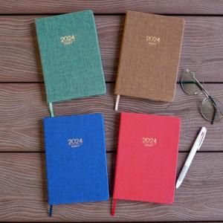

【상세/제작정보】 | <p>※ 노트식만 가능합니다.&nbsp;</p>

【인쇄/포장옵션】 | 불박 / 포장불가능

【공급단가】 | 수량 | 100~ | 300~ | 500~ | 1,000~ | 3,000~
*VAT별도 | 단가 | 7,820원 | 7,150원 | 6,870원 | 6,600원 | 6,430원

【상품 URL】 | http://www.easy1.co.kr/src/goods_detail.php?gdno=24790

